Накладная-№3
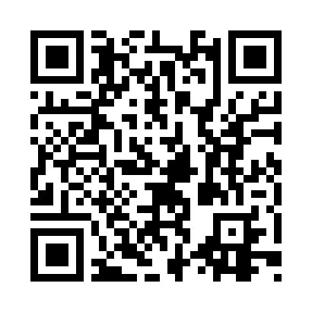
Номер товарно-транспортной накладной: |  |  | Торговый представитель: Amriyev Muhammad
Поставщик: Toshkent falcon fly 2 |  |  | Телефон торгового представителя: +998972880505
Дата отгрузки: 18.11.2025 |  |  | Контрагент: Dona zakass
Дата консигнации: |  |  | Адрес:
Доставщик: |  |  | Телефон:
Телефон доставщика:
Время заказа: 18.11.2025 10:20:27
№ | Штрих-код | Название товаров (работ,услуг) | Количество | Количество в кейсе | Цена | Сумма
 |  |  | 5 |  |  | 26.2
1 | 6823541213159 | Разделочная доска, из бамбука 34*24*1,8см DB- 13-22 | 2 | 2 шт. | 2.10 | 4.20
2 | 6823541213135 | Разделочная доска, из бамбука 30*20 DB-13-20 | 2 | 2 шт. | 1.50 | 3
3 | 6915785621811 | Швабра с ведром из пластмассы YZ04 XP-18-1 | 1 | 1 шт. | 19 | 19
Итого: 26.2$|->UZS: 327,500.00

